Introducción
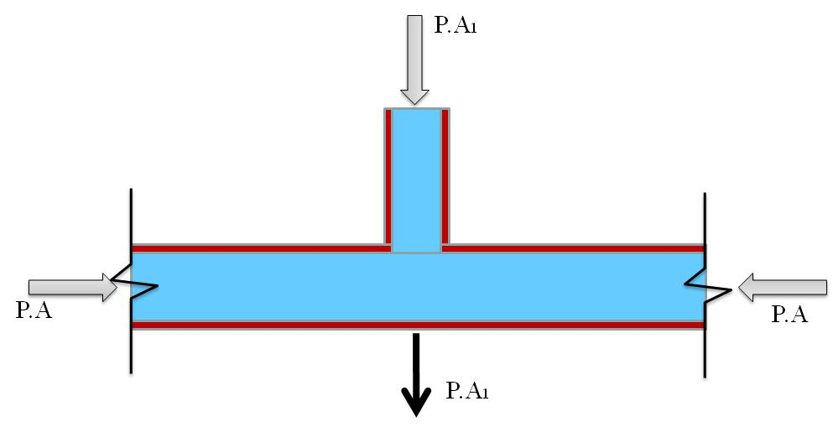
 | Empresas Públicas de Medellín E.S.P.
Verificación de calculo de anclajes horizontales y verticales (concavos y convexos)

Notas generales:
1. Esta hoja de calculo fue desarrollada por EPM para facilitar el calculo de los anclajes en las redes locales de acueducto y para la presentación de los diseño al Área Vinculación Clientes Aguas de EPM.

2. Este aplicativo contiene ecuaciones que permiten el cálculo del dimensionamiento de anclajes horizontales y verticales en tuberías de acueducto; sin embargo EPM no asume responsabilidad alguna por su uso. El usuario deberá validar los criterios contenidos en el aplicativo y revisar los resultados.

3. Todos los diseños deberán de acogerse a la normativa vigente, como RAS, normas de diseño de EPM, NTC, etc.

4. En caso de que las condiciones de suelo, de los accesorios utilizados del proyecto no se ajusten a lo presentado en esta hoja de calculo, el ingeniero diseñador deberá de presentar las alternativas de diseño para su revisión y aceptación en EPM.

Consideaciones y recomendaciones:
1. Se recomienda usar empuje pasivo en diámetros pequeños de la red.
2. Se recomienda no tener en cuenta el peso del suelo superior y la fricción entresuelo-concreto tanto para cálculo de anclaje vertical como horizontal.
3. El ancho mínimo del anclaje deberá de ser el ancho de la brecha.

Esquemas:
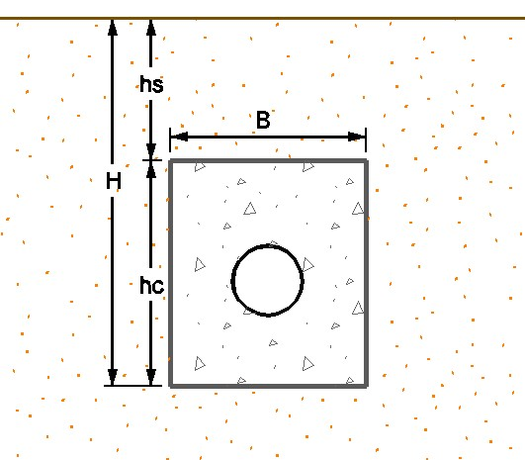
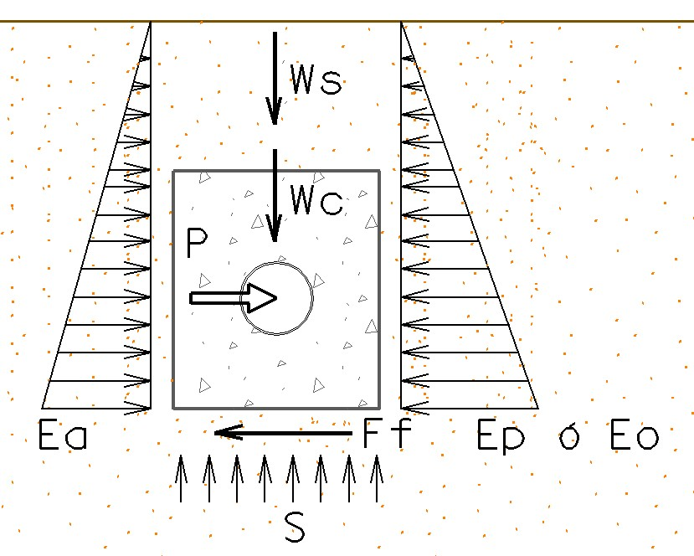

Tipos de empujes manejados por el aplicativo:

1. Empuje en tapones o válvulas:
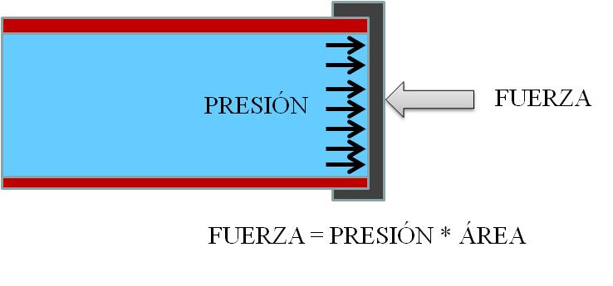

2. Empuje en codos:
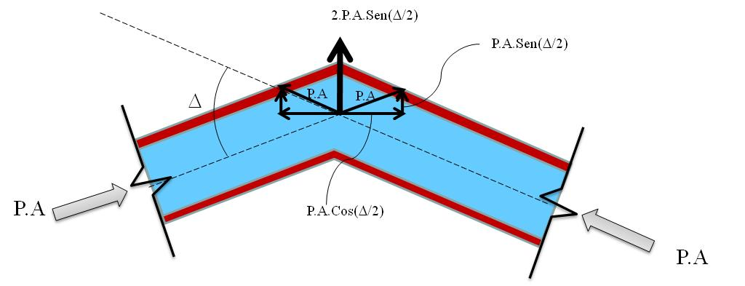

3. Empuje en Tee:

